PtS
Calculadora del "Tiempo medio de Supervivencia (tS)" y de la "Prolongación del Tiempo medio de Supervivencia (PtS)"

20190214-ECA Katherine 3y, CáMa resid tras Ciruj [TZM-Emt vs TZM], +SLE. Minckwitz
von Minckwitz G, Huang CS, Mano MS, on behalf of the KATHERINE Investigators. Trastuzumab Emtansine for Residual Invasive HER2-Positive Breast Cancer. N Engl J Med. 2019 Feb 14;380(7):617-628.
Supervivencia global | Área Bajo la Curva (ABC) por píxeles | No DES |  |  | Supervivencia | meses
1 | 12084 | 12084 |  |  | 100.0% | 36
2 | 11832 | 11790 |  |  |  | El área de referencia representa | 36 | meses
3 | 11747 | 11790
 |  |  | Área Bajo la Curva (ABC) por píxeles | Tiempo medio de Supervivencia (tS) |  |  | Tiempo medio que permenecen sin supervivencia
 |  | Área de referencia | 12084 | 36.0 | meses |  | 0.00 | meses
 |  | TZM-Emtansina, n= 743 | 11790 | 35.1 | meses |  | 0.88 | meses
 |  | TZM, n= 743 | 11790 | 35.1 | meses |  | 0.88 | meses

 |  |  |  | Diferencia | 0.00 | meses | en | 36 | meses
 |  |  |  |  | 0.00 | días | en | 36 | meses

Tabla ... : Cálculo del "Tiempo medio de Supervivencia"(tS) por las áreas bajo las curvas |  |  |  |  |  | MEDIANAS DE SUPERVIVENCIA GLOBAL
 | TZM-Emtansina, n= 743 | TZM, n= 743 |  |  |  | TZM-Emtansina, n= 743 | TZM, n= 743
En un área de: | Media tS, | Media tS; | Dif Medias = PtS, | Dif Medias = PtSLEv, |  | Mediana de S | Mediana de S | Prolongación de la Mediana S
36 meses | meses | meses | meses | días |  | meses | meses | meses

Supervivencia global | 35.12 | 35.12 | 0.00 | 0.0 |  | no alcanzada | no alcanzada | ------

Abreviaturas: tS: tiempo medio de supervivencia; PtS: prolongación del tiempo medio de supervivencia.
 |  |  |  |  |  |  | meses |  |  | días
 |  |  |  |  |  | Resto de t sin éxito | 0.88 | 2.4% |  | 27
 |  |  |  |  |  | PtS por la intervención | 0.00 | 0.0% |  | 0
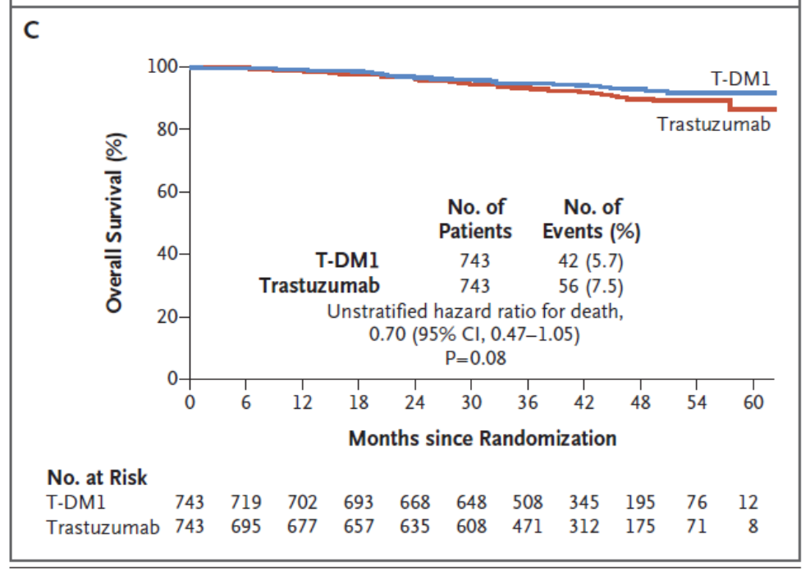
 |  |  |  |  |  | tS sin la intervención | 35.1 | 97.6% |  | 1069
 |  |  |  |  |  |  | 36.00 |  |  | 1096
Tiempo medio de supervivencia y Prolongación del tiempo medio de supervivencia

PtSLEv
Calculadora del "Tiempo de Supervivencia Libre de Evento" (tSLEv) y de la "Prolongación del Tiempo de Supervivencia Libre de Evento (PtSLEv)"

20190214-ECA Katherine 3y, CáMa resid tras Ciruj [TZM-Emt vs TZM], +SLE. Minckwitz
von Minckwitz G, Huang CS, Mano MS, on behalf of the KATHERINE Investigators. Trastuzumab Emtansine for Residual Invasive HER2-Positive Breast Cancer. N Engl J Med. 2019 Feb 14;380(7):617-628.
Supervivencia libre de enfermedad invasiva | Área Bajo la Curva (ABC) por píxeles |  |  |  | Supervivencia | meses
1 | 12027 |  |  |  | 100.0% | 36
2 | 11392 |  |  |  |  | El área de referencia representa | 36 | meses
3 | 10661
 |  |  | Área Bajo la Curva (ABC) por píxeles | Tiempo medko de Supervivencia Libre de Evento (tSLEv) |  |  | Tiempo medio que permenecen con evento
 |  | Área de referencia | 12027 | 36.0 | meses |  | 0.00 | meses
 |  | TZM-Emtansina, n= 743 | 11392 | 34.1 | meses |  | 1.90 | meses
 |  | TZM, n= 743 | 10661 | 31.9 | meses |  | 4.09 | meses

 |  |  |  | Diferencia | 2.19 | meses | en | 36 | meses
 |  |  |  |  | 66.6 | días | en | 36 | meses

Tabla ... : Cálculo del "Tiempo de Supervivencia Libre de Evento"(tSLEv) por las áreas bajo las curvas |  |  |  |  |  | MEDIANAS DE SUPERVIVENCIA LIBRE DE ENFERMEDAD
 | TZM-Emtansina, n= 743 | TZM, n= 743 |  |  |  | TZM-Emtansina, n= 743 | TZM, n= 743
En un área de: | Media tSLEv, | Media tSLEv, | Dif Medias = PtSLEv, | Dif Medias = PtSLEv, |  | Mediana de SLEv | Mediana de SLEv | Prolongación de la Mediana SLEv
36 meses | meses | meses | meses | días |  | meses | meses | meses

Supervivencia libre de enfermedad invasiva | 34.10 | 31.91 | 2.19 | 66.6 |  | no alcanzada | no alcanzada | ------

Abreviaturas: tSLEv: tiempo de supervivencia libre de evento; PtSLEv: prolongación del tiempo de supervivencia libre de evento.
 |  |  |  |  |  |  | meses |  |  | días
 |  |  |  |  |  | Resto de t sin éxito | 1.90 | 5.3% |  | 58
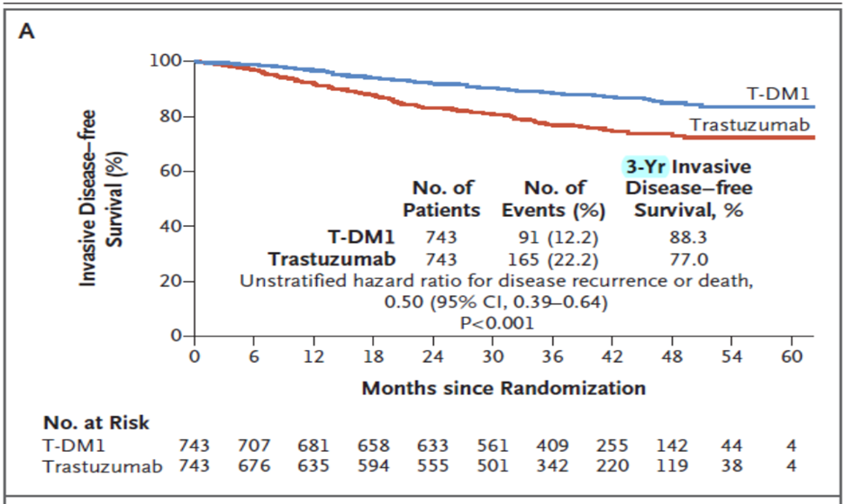
 |  |  |  |  |  | PtSLEv por la intervención | 2.19 | 6.1% |  | 67
 |  |  |  |  |  | tSLEv sin la intervención | 31.9 | 88.6% |  | 971
 |  |  |  |  |  |  | 36.00 |  |  | 1096
Prolongación del tiempo medio de Supervivencia Libre de Evento (PtSLEv)

3 t biogr
Calculadora del "Tiempo medio de Supervivencia vivido SIN evento, vivido CON evento, y de Mortalidad" desde las áreas bajo las curvas.
Abreviaturas: ABC: área bajo la curva; DES: diferencia estadísticamente significativa; tS: tiempo medio de supervivencia; tSLEv: tiempo medio de supervivencia libre de evento.

20190214-ECA Katherine 3y, CáMa resid tras Ciruj [TZM-Emt vs TZM], +SLE. Minckwitz
von Minckwitz G, Huang CS, Mano MS, on behalf of the KATHERINE Investigators. Trastuzumab Emtansine for Residual Invasive HER2-Positive Breast Cancer. N Engl J Med. 2019 Feb 14;380(7):617-628.
 |  | ABC de tSLEv por píxeles | ABC de tS por píxeles | Supervivencia | meses
 | Área de referencia | 7,832 | 12084 | 100.0% | 36
 | TZM-Emtansina, n= 743 | 6,346 | 11790 |  | El área de referencia representa | 36 | meses
 | TZM, n= 743 | 5,102 | 11790

 |  | tSLEv | tS
 |  | meses | meses
 | Área de referencia | 36.0 | 36.0
 | TZM-Emtansina, n= 743 | 29.2 | 35.1
 | TZM, n= 743 | 23.5 | 35.1

Tres tiempos biográficos: Tiempos de Supervivencia vivido sin enfermedad, vivido con enfermedad y de Mortalidad.
Tabla ...: Diferencias en la distribución de "Tiempo medio de Supervivencia vivido SIN evento, vivido CON evento, y de Mortalidad"
 |  | TZM-Emtansina, n= 743 | TZM, n= 743
En un área de: |  | Media, | Media,
36 meses |  | meses con TZM-Emtansina, n= 743 | meses con TZM, n= 743
 | tS vivido SIN evento | 29.17 | 23.45
 | tS vivido CON Evento | 5.95 | 11.67
 | t de Mortalidad | 0.88 | 0.88
Total t analizado |  | 36.0 | 36.0

PtSLEv x Rg1
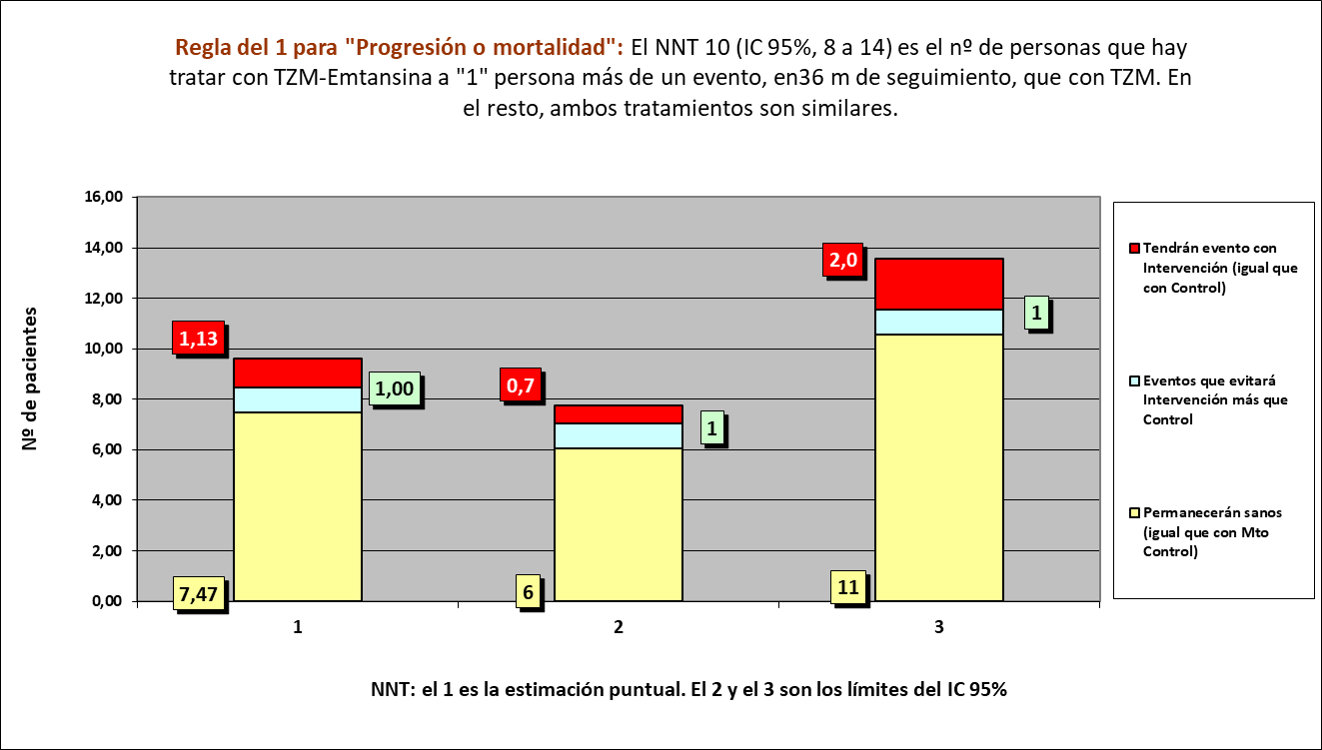
Gráfico PtSLEv x Rg 1
NNT | 10.0 | 1 | 1 | 8

 | meses | meses de los 10 del grupo Interv | meses de los 10 del grupo Contr
Resto de t sin éxito | 1.90 | 19 | 41
PtS por la intervención | 2.19 | 341
tS sin la intervención | 31.91 |  | 319
 | 36.00 | 360 | 360

 |  | 324 | 288 |  | NOTA:
Distribuir cuadros verdes tras todos los supervivientes al evento |  | 17.0 | 31.1 |  | puede representarse llegando los 10 pacientes, a los 36 meses

 |  |  |  |  | Personas
 |  |  |  |  | 1 | 2 | 3 | 4 | 5 | 6 | 7 | 8 | 9 | 10 | 1 | 2 | 3 | 4 | 5 | 6 | 7 | 8 | 9 | 10
Progresión o muerte |  |  | Meses | 1
TZM-Emtansina, n= 743 |  |  |  | 2
TZM, n= 743 |  |  |  | 3
 |  |  |  | 4
 |  |  |  | 5
 |  |  |  | 6
 |  |  |  | 7
 |  |  |  | 8
 |  |  |  | 9
 |  |  |  | 10
 |  |  |  | 11
 |  |  |  | 12
 |  |  |  | 13
 |  |  |  | 14
 |  |  |  | 15
 |  |  |  | 16
 |  |  |  | 17
 |  |  |  | 18
 |  |  |  | 19
 |  |  |  | 20
 |  |  |  | 21
 |  |  |  | 22
 |  |  |  | 23
 |  |  |  | 24
 |  |  |  | 25
 |  |  |  | 26
 |  |  |  | 27
 |  |  |  | 28
 |  |  |  | 29
 |  |  |  | 30
 |  |  |  | 31
 |  |  |  | 32
 |  |  |  | 33
 |  |  |  | 34
 |  |  |  | 35
 |  |  |  | 36
 |  |  |  |  | 1 | 2 | 3 | 4 | 5 | 6 | 7 | 8 | 9 | 10 | 1 | 2 | 3 | 4 | 5 | 6 | 7 | 8 | 9 | 10
 |  |  |  |  | Personas
 |  |  |  |  | Intervención |  |  |  |  |  |  |  |  |  | Control

